2021_05_data
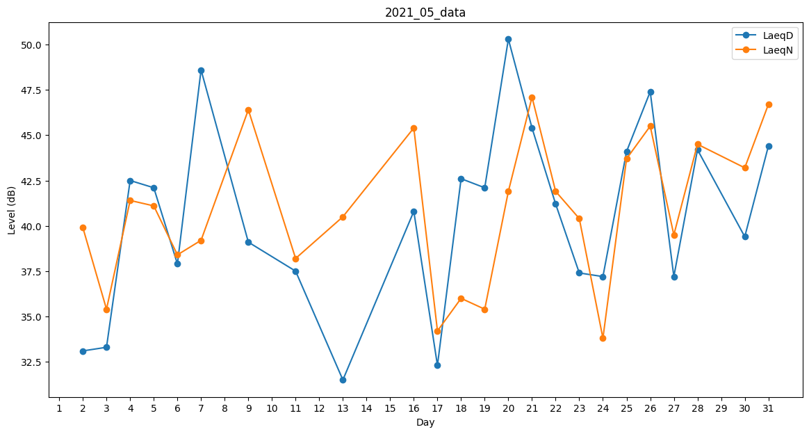
Day | LaeqD | LaeqN
1 | 32.1 | 0
2 | 33.1 | 39.9
3 | 33.3 | 35.4
4 | 42.5 | 41.4
5 | 42.1 | 41.1
6 | 37.9 | 38.4
7 | 48.6 | 39.2
8 | 40.1 | 0
9 | 39.1 | 46.4
10 | 0 | 42.8
11 | 37.5 | 38.2
12 | 0 | 43.2
13 | 31.5 | 40.5
14 | 0 | 34.7
15 | 37.9 | 0
16 | 40.8 | 45.4
17 | 32.3 | 34.2
18 | 42.6 | 36
19 | 42.1 | 35.4
20 | 50.3 | 41.9
21 | 45.4 | 47.1
22 | 41.2 | 41.9
23 | 37.4 | 40.4
24 | 37.2 | 33.8
25 | 44.1 | 43.7
26 | 47.4 | 45.5
27 | 37.2 | 39.5
28 | 44.2 | 44.5
29 | 43.4 | 0
30 | 39.4 | 43.2
31 | 44.4 | 46.7

